受付
営業依頼書：営業管理部 受付画面

プログラム一覧
№ | PGM ID |  |  |  |  | PGM 名称
1 | sq_detail_tr_sales_management_input1.php |  |  |  |  | 営業依頼書：受付
 | header1.php |  |  |  |  | ヘッダー情報セット
 | footer.html |  |  |  |  | フッター html
No1、No2、No3に関しては ４画面ともに共通のプログラム
2 | sq_detail_tr_sales_management_input2.php |  |  |  |  | 営業依頼書：詳細画面
 | header1.php |  |  |  |  | ヘッダー情報セット
 | footer.html |  |  |  |  | フッター html
3 | sq_detail_tr_sales_management_input3.php |  |  |  |  | 営業依頼書：明細画面
 | header1.php |  |  |  |  | ヘッダー情報セット
 | footer.html |  |  |  |  | フッター html
4 | sq_person_in_charge_input.php |  |  |  |  | 営業依頼書：担当者設定画面
No4の担当者設定は受付時のみ発生
 | sq_person_in_charge_input_data_set.php |  |  |  |  | 営業依頼書：担当者設定画面画面データセット
 | header1.php |  |  |  |  | ヘッダー情報セット
 | sq_person_in_charge_input_chack.js |  |  |  |  | 入力チェック javascript
 | footer.html |  |  |  |  | フッター html
5 | sq_detail_tr_sales_management_update.php |  |  |  |  | 営業依頼書・明細T/R_技術マスター更新
 | sq_detail_tr_sales_management_update_data_set.php |  |  |  |  | 営業依頼書・明細T/R_技術マスター更新データセット
受付画面ではsq_route_trテーブルのroute1_receipt_dateがnullのレコードのみ一覧で表示される
画面イメージ（sq_detail_tr_sales_management_input1.php)

employeeのemployee_name
 |  |  |  |  |  |  |  |  |  |  |  | ・ | sq_route_tr の、route1_dept ～ route5_dept 間で、
 | 【 営業依頼書：営業管理部 受付 】 |  |  |  |  |  |  |  |  |  |  |  | ”05” が存在するレコードで、route1_receipt_data ～ route5_receipt_data がブランクのものが処理対象
 |  |  |  |  |  |  |  |  |  |  |  |  | （例） route2_dept = "05" , route2_receipt_data = ブランク
 | 得意先 |  |  | 事業体 |  |  |  | 件名 |  | 担当者 | 処理
詳細
 | （株）加藤商会 |  |  | 金屋町水道課 |  |  |  | テスト案件1 |  |  |  | ・ | 上記で読めた、sq_route_tr の、sq_no ＋ sq_line_no をKEYにして、
詳細
 | （株）加藤商会 有田営業所 |  |  | 川辺町上下水道課 |  |  |  | テスト案件2 |  |  |  |  | sq_detail_tr を読んで一覧表に出力する
・
・
・
詳細
 | （株）加藤商会 御坊営業所 |  |  | 上富田町上下水道課 |  |  |  | テスト案件3
customerのcust_name
・
・
・
・
・
・
・
・
・
・
・
・
public_officeのpf_name
sq_header_trのitem_name

一覧表示する項目についての仕様は下記のとおりです。
得意先：sq_detail_trのsq_noとsq_header_trのsq_noを紐付けてcust_noとcustomerのcust_codeを見て、そのcust_nameを表示
事業体：sq_detail_trのsq_noとsq_header_trのsq_noを紐付けてp_office_noとpublic_officeのpf_codeを見て、そのpf_nameを表示
件名：sq_detail_trのsq_noとsq_header_trのsq_noを紐付けてitem_nameを取得
担当者：受付の画面では入っておらず、受付画面の最後の処理で入力される、以後そのデータを表示
 | →employeeテーブルのemployee_codeを見てemployee_nameを表示

画面イメージ（sq_detail_tr_sales_management_input2.php)

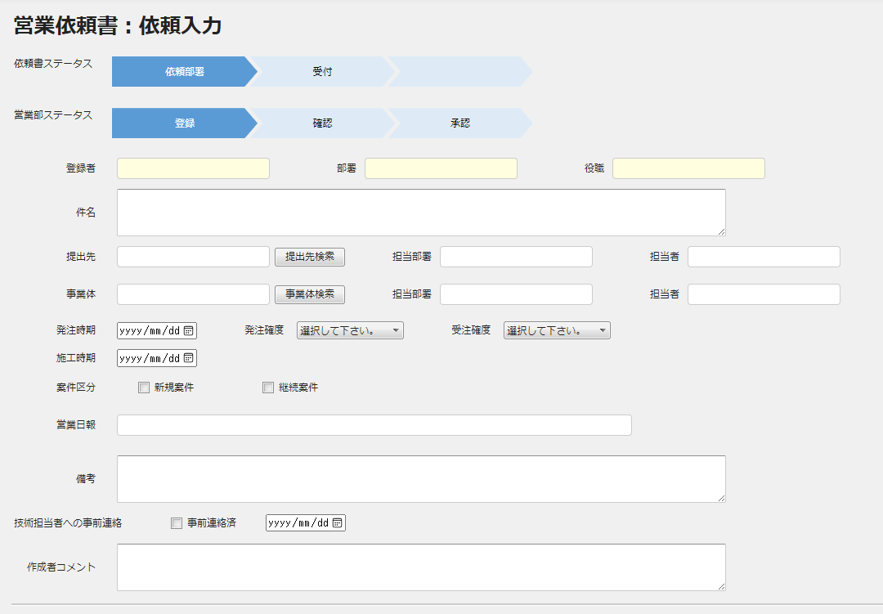
情報ヘッダー

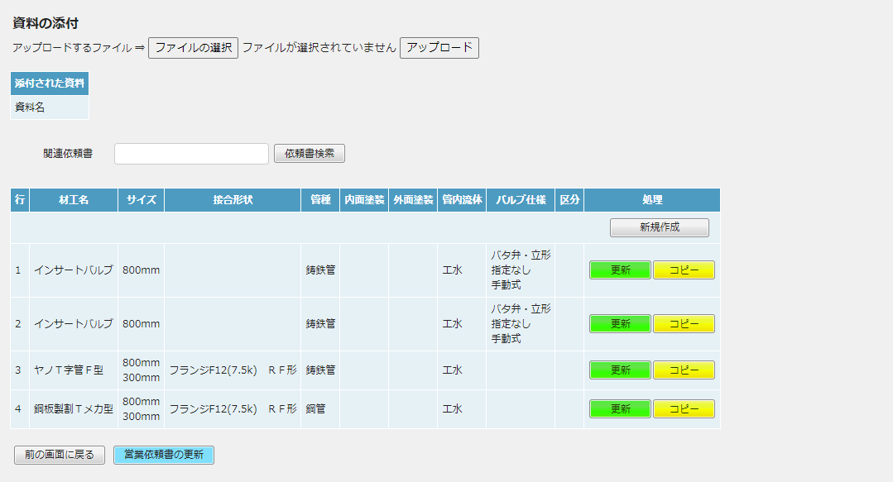

依頼内容
担当者
処理

図面
明細画面

見積
明細画面

見積
明細画面

図面
明細画面

画面イメージ（sq_detail_tr_sales_management_input3.php)
情報明細
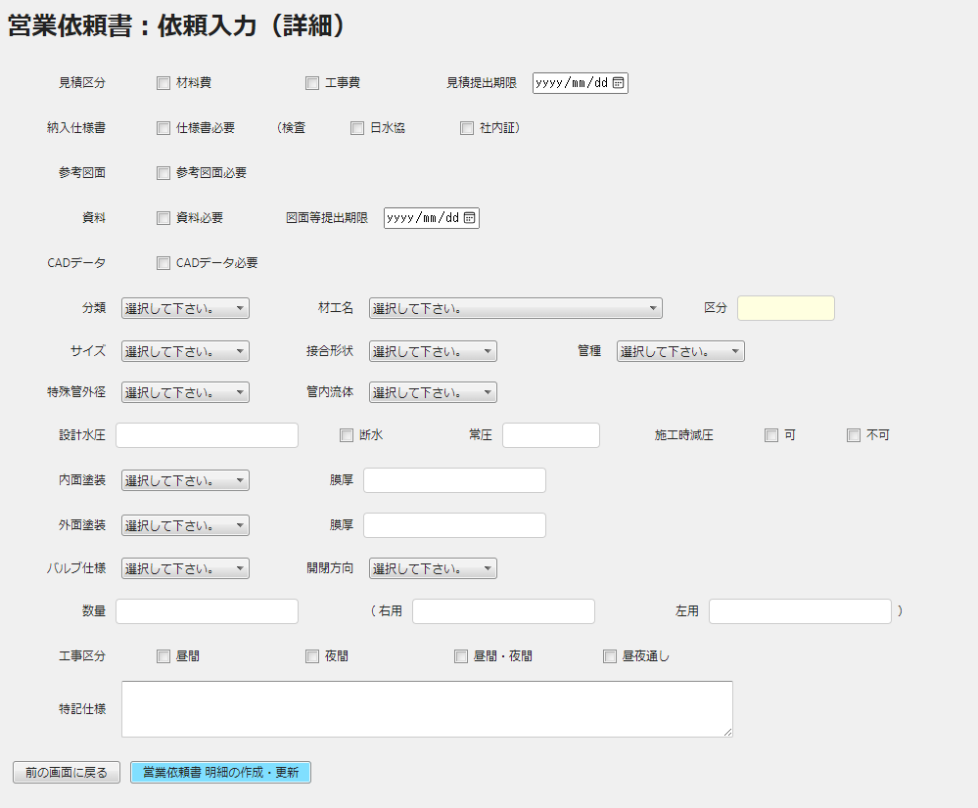

担当者設定
その他処理
・差し戻し
・中止
・スキップ

画面イメージ（sq_person_in_charge_input.php)

担当者設定
営業管理部にはグループがありませんので、グレーアウトにして選択できないようにしてください。
念のため赤字で注意書きの記載をお願いします。
 | 担当者設定

 |  | グループ
 |  | ※グループの選択は不要です。
sq_route_in_deptのemployee_codeにパラメータを付与、プルダウンには担当者名を表示
 |  | 担当者
sq_detail_tr_sales_managementのentrantにプルダウンで選択したsq_route_in_deptのemployee_codeを付与

営業依頼書・明細T/R_技術マスター更新
sq_detail_tr_engineering_update.php

 | テーブルID : sq_detail_tr_sales_management / テーブル名称：営業依頼書・明細T/R_営業管理
 | KEY | Field ID |  |  | 属性 | 長さ | Field 名称(コメント) |  | 説明
 | KEY | sq_no |  |  | char | 10 | 営業依頼書№
 | KEY | sq_line_no |  |  | int | 3 | 営業依頼書行№
 |  | reception |  |  | char | 10 | 受付者
 |  | reception_date |  |  | char | 10 | 受付日
 |  | reception_comments |  |  | varchar | 80 | 受付者コメント
 |  | entrant |  |  | char | 10 | 入力者
・
・
・
・
・
・
・
・
・

 |  | add_date |  |  | char | 10 | 登録日
 |  | upd_date |  |  | char | 10 | 更新日

 | テーブルID : sq_detail_tr / テーブル名称：営業依頼書・明細T/R
 | KEY | Field ID |  |  | 属性 | 長さ | Field 名称(コメント) |  | 説明
 | KEY | sq_no |  |  | char | 10 | 営業依頼書№
 | KEY | sq_line_no |  |  | int | 3 | 営業依頼書行№
 |  | processing_dept |  |  | char | 2 | 処理部署 |  | dept_id をセット
 |  | processing_status |  |  | char | 1 | 処理ステータス |  | １：受付/２：入力/３：確認/４：承認
・
・
・
・
・
・
・
・
・

 |  | upd_date |  |  | char | 10 | 更新日

※現在の部署コード取得方法

・ | ログインユーザーの部署コードで、sq_dept を読み、dept_id , dept2_id を取得する。

 | テーブルID : sq_dept / テーブル名称：営業依頼書・部署M/F
 | KEY | Field ID |  |  | 属性 | 長さ | Field 名称(コメント) |  | 説明
 | KEY | sq_dept_code |  |  | char | 10 | 部署コード |  | ←ログインユーザーの部署コード
 |  | sq_dept_name |  |  | varchar | 20 | 部署名称
 |  | dept_id |  |  | char | 2 | 営業依頼書部署ID
 |  | dept2_id |  |  | char | 2 | 営業依頼書部署２ID |  | データが有るものもある（基本なし）
 |  | add_date |  |  | char | 10 | 登録日 |  | レコード作成日
 |  | upd_date |  |  | char | 10 | 更新日 |  | レコード更新日

・ | 名称は、dept_id で、sq_code を読み、text2 をセットする。
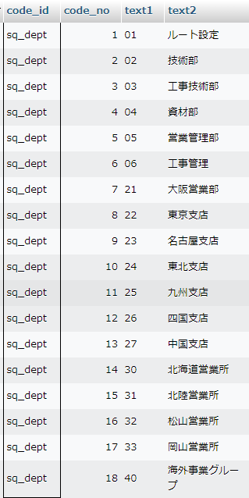

 | テーブルID : sq_route_tr / テーブル名称：部署ルートトランザクション
 | KEY | Field ID |  |  | 属性 | 長さ | Field 名称(コメント) |  | 説明
 | KEY | route_id |  |  | char | 1 | ルートID |  | sq_detail_tr ：営業依頼書・明細T/R の、route_pattern：ルートパターン をセット
 | KEY | sq_no |  |  | char | 10 | 営業依頼書№
 | KEY | sq_line_no |  |  | int | 3 | 営業依頼書行№
 |  | reception |  |  | char | 10 | 受付者
 |  | route1_dept |  |  | char | 2 | ルート1部署
 |  | route1_receipt_date |  |  | char | 10 | ルート1受付日 |  | ※部署を検索して更新 を参照
 |  | route1_receipt_person |  |  | char | 10 | ルート1受付者 |  | ※部署を検索して更新 を参照
更新なし
 |  | route1_entrant_date |  |  | char | 10 | ルート1入力日
 |  | route1_entrant |  |  | char | 10 | ルート1入力者
 |  | route1_confirm_date |  |  | char | 10 | ルート1確認日
 |  | route1_confirmor |  |  | char | 10 | ルート1確認者
 |  | route1_approval_date |  |  | char | 10 | ルート1承認日
 |  | route1_approver |  |  | char | 10 | ルート1承認者
 |  | route2_dept |  |  | char | 2 | ルート2部署
 |  | route2_receipt_date |  |  | char | 10 | ルート2受付日 |  | ※部署を検索して更新 を参照
 |  | route2_receipt_person |  |  | char | 10 | ルート2受付者 |  | ※部署を検索して更新 を参照
 |  | route2_entrant_date |  |  | char | 10 | ルート2入力日
 |  | route2_entrant |  |  | char | 10 | ルート2入力者
 |  | route2_confirm_date |  |  | char | 10 | ルート2確認日
 |  | route2_confirmor |  |  | char | 10 | ルート2確認者
 |  | route2_approval_date |  |  | char | 10 | ルート2承認日
 |  | route2_approver |  |  | char | 10 | ルート2承認者
 |  | route3_dept |  |  | char | 2 | ルート3部署
 |  | route3_receipt_date |  |  | char | 10 | ルート3受付日 |  | ※部署を検索して更新 を参照
 |  | route3_receipt_person |  |  | char | 10 | ルート3受付者 |  | ※部署を検索して更新 を参照
 |  | route3_entrant_date |  |  | char | 10 | ルート3入力日
 |  | route3_entrant |  |  | char | 10 | ルート3入力者
 |  | route3_confirm_date |  |  | char | 10 | ルート3確認日
 |  | route3_confirmor |  |  | char | 10 | ルート3確認者
 |  | route3_approval_date |  |  | char | 10 | ルート3承認日
 |  | route3_approver |  |  | char | 10 | ルート3承認者
 |  | route4_dept |  |  | char | 2 | ルート4部署
 |  | route4_receipt_date |  |  | char | 10 | ルート4受付日 |  | ※部署を検索して更新 を参照
 |  | route4_receipt_person |  |  | char | 10 | ルート4受付者 |  | ※部署を検索して更新 を参照
 |  | route4_entrant_date |  |  | char | 10 | ルート4入力日
 |  | route4_entrant |  |  | char | 10 | ルート4入力者
 |  | route4_confirm_date |  |  | char | 10 | ルート4確認日
 |  | route4_confirmor |  |  | char | 10 | ルート4確認者
 |  | route4_approval_date |  |  | char | 10 | ルート4承認日
 |  | route4_approver |  |  | char | 10 | ルート4承認者
 |  | route5_dept |  |  | char | 2 | ルート5部署
 |  | route5_receipt_date |  |  | char | 10 | ルート5受付日 |  | ※部署を検索して更新 を参照
 |  | route5_receipt_person |  |  | char | 10 | ルート5受付者 |  | ※部署を検索して更新 を参照
 |  | route5_entrant_date |  |  | char | 10 | ルート5入力日
 |  | route5_entrant |  |  | char | 10 | ルート5入力者
 |  | route5_confirm_date |  |  | char | 10 | ルート5確認日
 |  | route5_confirmor |  |  | char | 10 | ルート5確認者
 |  | route5_approval_date |  |  | char | 10 | ルート5承認日
 |  | route5_approver |  |  | char | 10 | ルート5承認者
 |  | add_date |  |  | char | 10 | 登録日
 |  | upd_date |  |  | char | 10 | 更新日

※部署を検索して更新
 | 営業管理部＝”05”
 | route1_dept ～ route5_dept = "現在の部署ID" の時、該当する 受付日・受付者 を更新する。
 |  | 受付日 | route1_receipt_date ～ route5_receipt_data
 |  | 受付者 | route1_receipt_person ～ route5_receipt_person
 | sq_default_role ：営業依頼書・部署初期ルートM/F より、入力者・確認者・承認者 をセットする。

 | テーブルID : sq_route_mail_tr / テーブル名称：部署ルートメールトランザクション
 | KEY | Field ID |  |  | 属性 | 長さ | Field 名称(コメント) |  | 説明
 | KEY | route_id |  |  | char | 1 | ルートID |  | sq_detail_tr ：営業依頼書・明細T/R の、route_pattern：ルートパターン をセット
 | KEY | sq_no |  |  | char | 10 | 営業依頼書№
 | KEY | sq_line_no |  |  | int | 3 | 営業依頼書行№
更新なし
 |  | entrant |  |  | char | 10 | 依頼入力者 |  | sq_header_tr の client をセット
 |  | confirmor |  |  | char | 10 | 依頼確認者 |  | sq_detail_tr の confirmor をセット
 |  | approver |  |  | char | 10 | 依頼承認者 |  | sq_detail_tr の approver をセット
 |  | entrant_ad |  |  | char | 20 | 依頼入力者アドレス |  | ※メールアドレス取得方法
 |  | confirmor_ad |  |  | char | 20 | 依頼確認者アドレス |  | ※メールアドレス取得方法
 |  | approver_ad |  |  | char | 20 | 依頼承認者アドレス |  | ※メールアドレス取得方法
 |  | reception |  |  | char | 10 | 受付者 |  | ログインユーザー
 |  | reception_ad |  |  | char | 20 | 受付者アドレス |  | ※メールアドレス取得方法
 |  | route1_dept |  |  | char | 2 | ルート1部署
 |  | route1_receipt_person |  |  | char | 10 | ルート1受付者
 |  | route1_receipt_ad |  |  | char | 20 | ルート1受付者アドレス |  | ※メールアドレス取得方法
 |  | route1_entrant_person |  |  | char | 10 | ルート1入力者
 |  | route1_entrant_ad |  |  | char | 20 | ルート1入力者アドレス
 |  | route1_confirmor_person |  |  | char | 10 | ルート1確認者
 |  | route1_confirmor_ad |  |  | char | 20 | ルート1確認者アドレス
 |  | route1_approvar_person |  |  | char | 10 | ルート1承認者
 |  | route1_approvar_ad |  |  | char | 20 | ルート1承認者アドレス
 |  | route2_dept |  |  | char | 2 | ルート2部署
 |  | route2_receipt_person |  |  | char | 10 | ルート2受付者
 |  | route2_receipt_ad |  |  | char | 20 | ルート2受付者アドレス |  | ※メールアドレス取得方法
 |  | route2_entrant_person |  |  | char | 10 | ルート2入力者
 |  | route2_entrant_ad |  |  | char | 20 | ルート2入力者アドレス
 |  | route2_confirmor_person |  |  | char | 10 | ルート2確認者
 |  | route2_confirmor_ad |  |  | char | 20 | ルート2確認者アドレス
 |  | route2_approvar_person |  |  | char | 10 | ルート2承認者
 |  | route2_approvar_ad |  |  | char | 20 | ルート2承認者アドレス
 |  | route3_dept |  |  | char | 2 | ルート3部署
 |  | route3_receipt_person |  |  | char | 10 | ルート3受付者
 |  | route3_receipt_ad |  |  | char | 20 | ルート3受付者アドレス |  | ※メールアドレス取得方法
 |  | route3_entrant_person |  |  | char | 10 | ルート3入力者
 |  | route3_entrant_ad |  |  | char | 20 | ルート3入力者アドレス
 |  | route3_confirmor_person |  |  | char | 10 | ルート3確認者
 |  | route3_confirmor_ad |  |  | char | 20 | ルート3確認者アドレス
 |  | route3_approvar_person |  |  | char | 10 | ルート3承認者
 |  | route3_approvar_ad |  |  | char | 20 | ルート3承認者アドレス
 |  | route4_dept |  |  | char | 2 | ルート4部署
 |  | route4_receipt_person |  |  | char | 10 | ルート4受付者
 |  | route4_receipt_ad |  |  | char | 20 | ルート4受付者アドレス |  | ※メールアドレス取得方法
 |  | route4_entrant_person |  |  | char | 10 | ルート4入力者
 |  | route4_entrant_ad |  |  | char | 20 | ルート4入力者アドレス
 |  | route4_confirmor_person |  |  | char | 10 | ルート4確認者
 |  | route4_confirmor_ad |  |  | char | 20 | ルート4確認者アドレス
 |  | route4_approvar_person |  |  | char | 10 | ルート4承認者
 |  | route4_approvar_ad |  |  | char | 20 | ルート4承認者アドレス
 |  | route5_dept |  |  | char | 2 | ルート5部署
 |  | route5_receipt_person |  |  | char | 10 | ルート5受付者
 |  | route5_receipt_ad |  |  | char | 20 | ルート5受付者アドレス |  | ※メールアドレス取得方法
 |  | route5_entrant_person |  |  | char | 10 | ルート5入力者
 |  | route5_entrant_ad |  |  | char | 20 | ルート5入力者アドレス
 |  | route5_confirmor_person |  |  | char | 10 | ルート5確認者
 |  | route5_confirmor_ad |  |  | char | 20 | ルート5確認者アドレス
 |  | route5_approvar_person |  |  | char | 10 | ルート5承認者
 |  | route5_approvar_ad |  |  | char | 20 | ルート5承認者アドレス
 |  | add_date |  |  | char | 10 | 登録日
 |  | upd_date |  |  | char | 10 | 更新日

※メールアドレス取得方法
 | 社員番号で、employee：社員マスター を読んで、email：メールアドレス を取得する。

入力
営業依頼書：営業管理部 入力画面

プログラム一覧
№ | PGM ID |  |  |  |  |  | PGM 名称
1 | sq_detail_tr_sales_management_input1.php |  |  |  |  |  | 営業依頼書：受付
 | header1.php |  |  |  |  |  | ヘッダー情報セット
 | footer.html |  |  |  |  |  | フッター html
No1、No2、No3に関しては ４画面ともに共通のプログラム
2 | sq_detail_tr_sales_management_input2.php |  |  |  |  |  | 営業依頼書：詳細画面
 | header1.php |  |  |  |  |  | ヘッダー情報セット
 | footer.html |  |  |  |  |  | フッター html
3 | sq_detail_tr_sales_management_input3.php |  |  |  |  |  | 営業依頼書：明細画面
 | header1.php |  |  |  |  |  | ヘッダー情報セット
 | footer.html |  |  |  |  |  | フッター html
4 | sq_detail_tr_sales_management_input4.php |  |  |  |  |  | 営業依頼書：担当者設定画面
No4に関しては 入力、確認、承認の明細画面でのみ表示
 | sq_detail_tr_sales_management_input4_data_set.php |  |  |  |  |  | 営業依頼書：担当者設定画面画面データセット
 | header1.php |  |  |  |  |  | ヘッダー情報セット
 | sq_detail_tr_sales_management_input4_chack.js |  |  |  |  |  | 入力チェック javascript
 | footer.html |  |  |  |  |  | フッター html
5 | sq_detail_tr_sales_management_update.php |  |  |  |  |  | 営業依頼書・明細T/R_技術マスター更新
 | sq_detail_tr_sales_management_update_data_set.php |  |  |  |  |  | 営業依頼書・明細T/R_技術マスター更新データセット

入力画面ではsq_route_trテーブルのroute1_entrant_dateがnullのレコードのみ一覧で表示される
画面イメージ（sq_detail_tr_sales_management_input1.php）

 |  |  |  |  |  |  |  |  |  |  |  |  |  |  | ・ | sq_route_tr の、route1_dept ～ route5_dept 間で、
 | 【 営業依頼書：営業管理部 入力 】 |  |  |  |  |  |  |  |  |  |  |  |  |  |  | ”05” が存在するレコードで、route1_receipt_data ～ route5_receipt_data がブランクでなく、
 |  |  |  |  |  |  |  |  |  |  |  |  |  |  |  | かつ、route1_entrant_data ～ route5_entrant_data がブランクのものが処理対象
 | 得意先 |  |  |  | 事業体 |  |  |  | 件名 |  |  |  | 担当者 | 処理
詳細
 | （株）加藤商会 |  |  |  | 金屋町水道課 |  |  |  | テスト案件1 |  |  |  | 長廻 英史 |  | ・ | 上記で読めた、sq_route_tr の、sq_no ＋ sq_line_no をKEYにして、
詳細
 | （株）加藤商会 有田営業所 |  |  |  | 川辺町上下水道課 |  |  |  | テスト案件2 |  |  |  | 長廻 英史 |  |  | sq_detail_tr を読んで一覧表に出力する
・
・
・
詳細
 | （株）加藤商会 御坊営業所 |  |  |  | 上富田町上下水道課 |  |  |  | テスト案件3 |  |  |  | 長廻 英史
・
・
・
・
・
・
・
・
・
・
・
・

画面イメージ（sq_detail_tr_sales_management_input2.php）

情報ヘッダー

依頼内容
担当者
処理

図面
明細画面

見積
明細画面

見積
明細画面

図面
明細画面

画面イメージ（sq_detail_tr_sales_management_input3.php、sq_detail_tr_sales_management_input4.php）
情報明細

sq_detail_tr_sales_management_input3.php

sq_detail_tr_sales_management_input4.php 同じ画面に2つの画面を続けて表示します。
【営業管理部入力画面・見積処理】
mail_to1
mail_to2
mail_to3
mail_to4
mail_to5

 | 通知メール送信先 |  |  | 品質管理課 |  |  | 関西工事センター |  |  | 東京工事センター |  | 工事管理課 | 営業管理部

/document/engineering からデータ読み込み
 | 見積図面
 | （技術）

 | 資料
 | （技術）

 | 見積原価
/document/sales_manegement からデータ読み込み

 | 見積定価

entrant_comments

前の画面に戻る
更 新

営業依頼書・明細T/R_技術マスター更新
sq_detail_tr_engineering_update.php

 | テーブルID : sq_detail_tr_sales_management / テーブル名称：営業依頼書・明細T/R_営業管理
 | KEY | Field ID |  |  |  | 属性 | 長さ | Field 名称(コメント) |  |  | 説明
 | KEY | sq_no |  |  |  | char | 10 | 営業依頼書№
 | KEY | sq_line_no |  |  |  | int | 3 | 営業依頼書行№
・
・
・
・
・
・
・
・
・

 |  | mail_to1 |  |  |  | char | 200 | 送信先メールアドレス1
 |  | mail_to2 |  |  |  | char | 200 | 送信先メールアドレス2
 |  | mail_to3 |  |  |  | char | 200 | 送信先メールアドレス3
 |  | mail_to4 |  |  |  | char | 200 | 送信先メールアドレス4
 |  | mail_to5 |  |  |  | char | 200 | 送信先メールアドレス5
 |  | entrant_comments |  |  |  | varchar | 80 | 入力者コメント
 |  | entrant_date |  |  |  | char | 10 | 入力日
・
・
・
・
・
・
・
・
・

 |  | upd_date |  |  |  | char | 10 | 更新日

 | テーブルID : sq_detail_tr / テーブル名称：営業依頼書・明細T/R
 | KEY | Field ID |  |  |  | 属性 | 長さ | Field 名称(コメント) |  |  | 説明
 | KEY | sq_no |  |  |  | char | 10 | 営業依頼書№
 | KEY | sq_line_no |  |  |  | int | 3 | 営業依頼書行№
 |  | processing_dept |  |  |  | char | 2 | 処理部署 |  |  | dept_id をセット
 |  | processing_status |  |  |  | char | 1 | 処理ステータス |  |  | １：受付/２：入力/３：確認/４：承認
・
・
・
・
・
・
・
・
・

 |  | upd_date |  |  |  | char | 10 | 更新日

※現在の部署コード取得方法

・ | ログインユーザーの部署コードで、sq_dept を読み、dept_id , dept2_id を取得する。

 | テーブルID : sq_dept / テーブル名称：営業依頼書・部署M/F
 | KEY | Field ID |  |  |  | 属性 | 長さ | Field 名称(コメント) |  |  | 説明
 | KEY | sq_dept_code |  |  |  | char | 10 | 部署コード |  |  | ←ログインユーザーの部署コード
 |  | sq_dept_name |  |  |  | varchar | 20 | 部署名称
 |  | dept_id |  |  |  | char | 2 | 営業依頼書部署ID
 |  | dept2_id |  |  |  | char | 2 | 営業依頼書部署２ID |  |  | データが有るものもある（基本なし）
 |  | add_date |  |  |  | char | 10 | 登録日 |  |  | レコード作成日
 |  | upd_date |  |  |  | char | 10 | 更新日 |  |  | レコード更新日

・ | 名称は、dept_id で、sq_code を読み、text2 をセットする。

 | テーブルID : sq_route_tr / テーブル名称：部署ルートトランザクション
 | KEY | Field ID |  |  |  | 属性 | 長さ | Field 名称(コメント) |  |  | 説明
 | KEY | route_id |  |  |  | char | 1 | ルートID |  |  | sq_detail_tr ：営業依頼書・明細T/R の、route_pattern：ルートパターン をセット
 | KEY | sq_no |  |  |  | char | 10 | 営業依頼書№
 | KEY | sq_line_no |  |  |  | int | 3 | 営業依頼書行№
 |  | reception |  |  |  | char | 10 | 受付者
 |  | route1_dept |  |  |  | char | 2 | ルート1部署
更新なし
 |  | route1_receipt_date |  |  |  | char | 10 | ルート1受付日 |  |  | ※部署を検索して更新 を参照
 |  | route1_receipt_person |  |  |  | char | 10 | ルート1受付者 |  |  | ※部署を検索して更新 を参照
 |  | route1_entrant_date |  |  |  | char | 10 | ルート1入力日 |  |  | today(年月日）
 |  | route1_entrant |  |  |  | char | 10 | ルート1入力者
 |  | route1_confirm_date |  |  |  | char | 10 | ルート1確認日
 |  | route1_confirmor |  |  |  | char | 10 | ルート1確認者
 |  | route1_approval_date |  |  |  | char | 10 | ルート1承認日
 |  | route1_approver |  |  |  | char | 10 | ルート1承認者
 |  | route2_dept |  |  |  | char | 2 | ルート2部署
 |  | route2_receipt_date |  |  |  | char | 10 | ルート2受付日 |  |  | ※部署を検索して更新 を参照
 |  | route2_receipt_person |  |  |  | char | 10 | ルート2受付者 |  |  | ※部署を検索して更新 を参照
 |  | route2_entrant_date |  |  |  | char | 10 | ルート2入力日 |  |  | today(年月日）
 |  | route2_entrant |  |  |  | char | 10 | ルート2入力者
 |  | route2_confirm_date |  |  |  | char | 10 | ルート2確認日
 |  | route2_confirmor |  |  |  | char | 10 | ルート2確認者
 |  | route2_approval_date |  |  |  | char | 10 | ルート2承認日
 |  | route2_approver |  |  |  | char | 10 | ルート2承認者
 |  | route3_dept |  |  |  | char | 2 | ルート3部署
 |  | route3_receipt_date |  |  |  | char | 10 | ルート3受付日 |  |  | ※部署を検索して更新 を参照
 |  | route3_receipt_person |  |  |  | char | 10 | ルート3受付者 |  |  | ※部署を検索して更新 を参照
 |  | route3_entrant_date |  |  |  | char | 10 | ルート3入力日 |  |  | today(年月日）
 |  | route3_entrant |  |  |  | char | 10 | ルート3入力者
 |  | route3_confirm_date |  |  |  | char | 10 | ルート3確認日
 |  | route3_confirmor |  |  |  | char | 10 | ルート3確認者
 |  | route3_approval_date |  |  |  | char | 10 | ルート3承認日
 |  | route3_approver |  |  |  | char | 10 | ルート3承認者
 |  | route4_dept |  |  |  | char | 2 | ルート4部署
 |  | route4_receipt_date |  |  |  | char | 10 | ルート4受付日 |  |  | ※部署を検索して更新 を参照
 |  | route4_receipt_person |  |  |  | char | 10 | ルート4受付者 |  |  | ※部署を検索して更新 を参照
 |  | route4_entrant_date |  |  |  | char | 10 | ルート4入力日 |  |  | today(年月日）
 |  | route4_entrant |  |  |  | char | 10 | ルート4入力者
 |  | route4_confirm_date |  |  |  | char | 10 | ルート4確認日
 |  | route4_confirmor |  |  |  | char | 10 | ルート4確認者
 |  | route4_approval_date |  |  |  | char | 10 | ルート4承認日
 |  | route4_approver |  |  |  | char | 10 | ルート4承認者
 |  | route5_dept |  |  |  | char | 2 | ルート5部署
 |  | route5_receipt_date |  |  |  | char | 10 | ルート5受付日 |  |  | ※部署を検索して更新 を参照
 |  | route5_receipt_person |  |  |  | char | 10 | ルート5受付者 |  |  | ※部署を検索して更新 を参照
 |  | route5_entrant_date |  |  |  | char | 10 | ルート5入力日 |  |  | today(年月日）
 |  | route5_entrant |  |  |  | char | 10 | ルート5入力者
 |  | route5_confirm_date |  |  |  | char | 10 | ルート5確認日
 |  | route5_confirmor |  |  |  | char | 10 | ルート5確認者
 |  | route5_approval_date |  |  |  | char | 10 | ルート5承認日
 |  | route5_approver |  |  |  | char | 10 | ルート5承認者
 |  | add_date |  |  |  | char | 10 | 登録日
 |  | upd_date |  |  |  | char | 10 | 更新日

※部署を検索して更新
 | 営業管理部＝”05”
 | route1_dept ～ route5_dept = "現在の部署ID" の時、該当する 入力日 を更新する。
 |  | 入力日 | route1_entrant_date ～ route5_entrant_data

確認
営業依頼書：営業管理部 確認画面

プログラム一覧
№ | PGM ID |  |  |  |  |  | PGM 名称
1 | sq_detail_tr_sales_management_input1.php |  |  |  |  |  | 営業依頼書：受付
 | header1.php |  |  |  |  |  | ヘッダー情報セット
 | footer.html |  |  |  |  |  | フッター html
No1、No2、No3に関しては ４画面ともに共通のプログラム
2 | sq_detail_tr_sales_management_input2.php |  |  |  |  |  | 営業依頼書：詳細画面
 | header1.php |  |  |  |  |  | ヘッダー情報セット
 | footer.html |  |  |  |  |  | フッター html
3 | sq_detail_tr_sales_management_input3.php |  |  |  |  |  | 営業依頼書：明細画面
 | header1.php |  |  |  |  |  | ヘッダー情報セット
 | footer.html |  |  |  |  |  | フッター html
No4に関しては 入力、確認、承認の明細画面でのみ表示
4 | sq_detail_tr_sales_management_input4.php |  |  |  |  |  | 営業依頼書：担当者設定画面
 | sq_detail_tr_sales_management_input4_data_set.php |  |  |  |  |  | 営業依頼書：担当者設定画面画面データセット
 | header1.php |  |  |  |  |  | ヘッダー情報セット
 | sq_detail_tr_sales_management_input4_chack.js |  |  |  |  |  | 入力チェック javascript
 | footer.html |  |  |  |  |  | フッター html
5 | sq_detail_tr_sales_management_update.php |  |  |  |  |  | 営業依頼書・明細T/R_技術マスター更新
 | sq_detail_tr_sales_management_update_data_set.php |  |  |  |  |  | 営業依頼書・明細T/R_技術マスター更新データセット

画面イメージ（sq_detail_tr_sales_management_input1.php）
確認画面ではsq_route_trテーブルのroute1_confirm_dateがnullのレコードのみ一覧で表示される
 |  |  |  |  |  |  |  |  |  |  |  |  |  |  | ・ | sq_route_tr の、route1_dept ～ route5_dept 間で、
 | 【 営業依頼書：営業管理部 確認 】 |  |  |  |  |  |  |  |  |  |  |  |  |  |  | ”05” が存在するレコードで、route1_entrant_data ～ route5_entrant_data がブランクでなく、
 |  |  |  |  |  |  |  |  |  |  |  |  |  |  |  | かつ、route1_confirm_data ～ route5_confirm_data がブランクのものが処理対象
 | 得意先 |  |  |  | 事業体 |  |  |  | 材工名 |  |  | 処理状況 | 担当者 | 処理
詳細
 | （株）加藤商会 |  |  |  | 金屋町水道課 |  |  |  | ヤノＴ字管Ｓ型（ＳＳ型） |  |  | 営業管理作業中 | 長廻 英史 |  | ・ | 上記で読めた、sq_route_tr の、sq_no ＋ sq_line_no をKEYにして、
詳細
 | （株）加藤商会 有田営業所 |  |  |  | 川辺町上下水道課 |  |  |  | 同口径ヤノＴ字管Ｖ型 |  |  | 営業管理受付中 | 長廻 英史 |  |  | sq_detail_tr を読んで一覧表に出力する
・
・
・
詳細
 | （株）加藤商会 御坊営業所 |  |  |  | 上富田町上下水道課 |  |  |  | ヤノ・フレックスＴ字管Ｖ型 |  |  | 完了 | 長廻 英史
・
・
・
・
・
・
・
・
・
・
・
・
・
・
・

画面イメージ（sq_detail_tr_sales_management_input2.php）

情報ヘッダー

依頼内容
担当者
処理

図面
明細画面

見積
明細画面

見積
明細画面

図面
明細画面

画面イメージ（sq_detail_tr_sales_management_input3.php、sq_detail_tr_sales_management_input4.php）
情報明細

sq_detail_tr_sales_management_input3.php

sq_detail_tr_sales_management_input4.php 同じ画面に2つの画面を続けて表示します。
【営業管理部入力画面・見積処理】

 | 通知メール送信先 |  |  | 品質管理課 |  |  | 関西工事センター |  |  | 東京工事センター |  | 工事営業管理部 | 営業管理部

 | 見積図面
 | （技術）

 | 資料
 | （技術）

 | 見積原価
/document/sales_manegement からデータ読み込み

 | 見積定価

confirmor_comments
確認者コメント

前の画面に戻る
更 新
その他処理
・差し戻し
・中止
・スキップ

営業依頼書・明細T/R_技術マスター更新
sq_detail_tr_engineering_update.php

 | テーブルID : sq_detail_tr_sales_management / テーブル名称：営業依頼書・明細T/R_営業管理
 | KEY | Field ID |  |  |  | 属性 | 長さ | Field 名称(コメント) |  |  | 説明
 | KEY | sq_no |  |  |  | char | 10 | 営業依頼書№
 | KEY | sq_line_no |  |  |  | int | 3 | 営業依頼書行№
・
・
・
・
・
・
・
・
・

 |  | confirmor |  |  |  | char | 10 | 確認者
 |  | confirmor_comments |  |  |  | varchar | 80 | 確認者コメント
 |  | confirm_date |  |  |  | char | 10 | 確認日
・
・
・
・
・
・
・
・
・

 |  | approver |  |  |  | char | 10 | 承認者
 |  | approver_comments |  |  |  | varchar | 80 | 承認者コメント
 |  | approve_date |  |  |  | char | 10 | 承認日
 |  | add_date |  |  |  | char | 10 | 登録日
 |  | upd_date |  |  |  | char | 10 | 更新日

 | テーブルID : sq_detail_tr / テーブル名称：営業依頼書・明細T/R
 | KEY | Field ID |  |  |  | 属性 | 長さ | Field 名称(コメント) |  |  | 説明
 | KEY | sq_no |  |  |  | char | 10 | 営業依頼書№
 | KEY | sq_line_no |  |  |  | int | 3 | 営業依頼書行№
 |  | processing_dept |  |  |  | char | 2 | 処理部署 |  |  | dept_id をセット
 |  | processing_status |  |  |  | char | 1 | 処理ステータス |  |  | １：受付/２：入力/３：確認/４：承認
・
・
・
・
・
・
・
・
・

 |  | upd_date |  |  |  | char | 10 | 更新日

※現在の部署コード取得方法

・ | ログインユーザーの部署コードで、sq_dept を読み、dept_id , dept2_id を取得する。

 | テーブルID : sq_dept / テーブル名称：営業依頼書・部署M/F
 | KEY | Field ID |  |  |  | 属性 | 長さ | Field 名称(コメント) |  |  | 説明
 | KEY | sq_dept_code |  |  |  | char | 10 | 部署コード |  |  | ←ログインユーザーの部署コード
 |  | sq_dept_name |  |  |  | varchar | 20 | 部署名称
 |  | dept_id |  |  |  | char | 2 | 営業依頼書部署ID
 |  | dept2_id |  |  |  | char | 2 | 営業依頼書部署２ID |  |  | データが有るものもある（基本なし）
 |  | add_date |  |  |  | char | 10 | 登録日 |  |  | レコード作成日
 |  | upd_date |  |  |  | char | 10 | 更新日 |  |  | レコード更新日

・ | 名称は、dept_id で、sq_code を読み、text2 をセットする。

 | テーブルID : sq_route_tr / テーブル名称：部署ルートトランザクション
 | KEY | Field ID |  |  |  | 属性 | 長さ | Field 名称(コメント) |  |  | 説明
 | KEY | route_id |  |  |  | char | 1 | ルートID |  |  | sq_detail_tr ：営業依頼書・明細T/R の、route_pattern：ルートパターン をセット
 | KEY | sq_no |  |  |  | char | 10 | 営業依頼書№
 | KEY | sq_line_no |  |  |  | int | 3 | 営業依頼書行№
 |  | reception |  |  |  | char | 10 | 受付者
 |  | route1_dept |  |  |  | char | 2 | ルート1部署
更新なし
 |  | route1_receipt_date |  |  |  | char | 10 | ルート1受付日 |  |  | ※部署を検索して更新 を参照
 |  | route1_receipt_person |  |  |  | char | 10 | ルート1受付者 |  |  | ※部署を検索して更新 を参照
 |  | route1_entrant_date |  |  |  | char | 10 | ルート1入力日 |  |  | today(年月日）
 |  | route1_entrant |  |  |  | char | 10 | ルート1入力者
 |  | route1_confirm_date |  |  |  | char | 10 | ルート1確認日 |  |  | today(年月日）
 |  | route1_confirmor |  |  |  | char | 10 | ルート1確認者
 |  | route1_approval_date |  |  |  | char | 10 | ルート1承認日
 |  | route1_approver |  |  |  | char | 10 | ルート1承認者
 |  | route2_dept |  |  |  | char | 2 | ルート2部署
 |  | route2_receipt_date |  |  |  | char | 10 | ルート2受付日 |  |  | ※部署を検索して更新 を参照
 |  | route2_receipt_person |  |  |  | char | 10 | ルート2受付者 |  |  | ※部署を検索して更新 を参照
 |  | route2_entrant_date |  |  |  | char | 10 | ルート2入力日 |  |  | today(年月日）
 |  | route2_entrant |  |  |  | char | 10 | ルート2入力者
 |  | route2_confirm_date |  |  |  | char | 10 | ルート2確認日 |  |  | today(年月日）
 |  | route2_confirmor |  |  |  | char | 10 | ルート2確認者
 |  | route2_approval_date |  |  |  | char | 10 | ルート2承認日
 |  | route2_approver |  |  |  | char | 10 | ルート2承認者
 |  | route3_dept |  |  |  | char | 2 | ルート3部署
 |  | route3_receipt_date |  |  |  | char | 10 | ルート3受付日 |  |  | ※部署を検索して更新 を参照
 |  | route3_receipt_person |  |  |  | char | 10 | ルート3受付者 |  |  | ※部署を検索して更新 を参照
 |  | route3_entrant_date |  |  |  | char | 10 | ルート3入力日 |  |  | today(年月日）
 |  | route3_entrant |  |  |  | char | 10 | ルート3入力者
 |  | route3_confirm_date |  |  |  | char | 10 | ルート3確認日 |  |  | today(年月日）
 |  | route3_confirmor |  |  |  | char | 10 | ルート3確認者
 |  | route3_approval_date |  |  |  | char | 10 | ルート3承認日
 |  | route3_approver |  |  |  | char | 10 | ルート3承認者
 |  | route4_dept |  |  |  | char | 2 | ルート4部署
 |  | route4_receipt_date |  |  |  | char | 10 | ルート4受付日 |  |  | ※部署を検索して更新 を参照
 |  | route4_receipt_person |  |  |  | char | 10 | ルート4受付者 |  |  | ※部署を検索して更新 を参照
 |  | route4_entrant_date |  |  |  | char | 10 | ルート4入力日 |  |  | today(年月日）
 |  | route4_entrant |  |  |  | char | 10 | ルート4入力者
 |  | route4_confirm_date |  |  |  | char | 10 | ルート4確認日 |  |  | today(年月日）
 |  | route4_confirmor |  |  |  | char | 10 | ルート4確認者
 |  | route4_approval_date |  |  |  | char | 10 | ルート4承認日
 |  | route4_approver |  |  |  | char | 10 | ルート4承認者
 |  | route5_dept |  |  |  | char | 2 | ルート5部署
 |  | route5_receipt_date |  |  |  | char | 10 | ルート5受付日 |  |  | ※部署を検索して更新 を参照
 |  | route5_receipt_person |  |  |  | char | 10 | ルート5受付者 |  |  | ※部署を検索して更新 を参照
 |  | route5_entrant_date |  |  |  | char | 10 | ルート5入力日 |  |  | today(年月日）
 |  | route5_entrant |  |  |  | char | 10 | ルート5入力者
 |  | route5_confirm_date |  |  |  | char | 10 | ルート5確認日 |  |  | today(年月日）
 |  | route5_confirmor |  |  |  | char | 10 | ルート5確認者
 |  | route5_approval_date |  |  |  | char | 10 | ルート5承認日
 |  | route5_approver |  |  |  | char | 10 | ルート5承認者
 |  | add_date |  |  |  | char | 10 | 登録日
 |  | upd_date |  |  |  | char | 10 | 更新日

※部署を検索して更新
 | 営業管理部＝”05”
 | route1_dept ～ route5_dept = "現在の部署ID" の時、該当する 確認日 を更新する。
 |  | 確認日 | route1_confirm_date ～ route5_confirm_data

承認
営業依頼書：営業管理部 承認画面

プログラム一覧
№ | PGM ID |  |  |  |  |  | PGM 名称
1 | sq_detail_tr_sales_management_input1.php |  |  |  |  |  | 営業依頼書：受付
 | header1.php |  |  |  |  |  | ヘッダー情報セット
 | footer.html |  |  |  |  |  | フッター html
No1、No2、No3に関しては ４画面ともに共通のプログラム
2 | sq_detail_tr_sales_management_input2.php |  |  |  |  |  | 営業依頼書：詳細画面
 | header1.php |  |  |  |  |  | ヘッダー情報セット
 | footer.html |  |  |  |  |  | フッター html
3 | sq_detail_tr_sales_management_input3.php |  |  |  |  |  | 営業依頼書：明細画面
 | header1.php |  |  |  |  |  | ヘッダー情報セット
 | footer.html |  |  |  |  |  | フッター html
No4に関しては 入力、確認、承認の明細画面でのみ表示
4 | sq_detail_tr_sales_management_input4.php |  |  |  |  |  | 営業依頼書：担当者設定画面
 | sq_detail_tr_sales_management_input4_data_set.php |  |  |  |  |  | 営業依頼書：担当者設定画面画面データセット
 | header1.php |  |  |  |  |  | ヘッダー情報セット
 | sq_detail_tr_sales_management_input4_chack.js |  |  |  |  |  | 入力チェック javascript
 | footer.html |  |  |  |  |  | フッター html
5 | sq_detail_tr_sales_management_update.php |  |  |  |  |  | 営業依頼書・明細T/R_技術マスター更新
 | sq_detail_tr_sales_management_update_data_set.php |  |  |  |  |  | 営業依頼書・明細T/R_技術マスター更新データセット

確認画面ではsq_route_trテーブルのroute1_approval_dateがnullのレコードのみ一覧で表示される
画面イメージ（sq_detail_tr_sales_management_input1.php）

 |  |  |  |  |  |  |  |  |  |  |  |  |  |  | ・ | sq_route_tr の、route1_dept ～ route5_dept 間で、
 | 【 営業依頼書：営業管理部 承認 】 |  |  |  |  |  |  |  |  |  |  |  |  |  |  | ”05” が存在するレコードで、route1_confirm_data ～ route5_confirm_data がブランクでなく、
 |  |  |  |  |  |  |  |  |  |  |  |  |  |  |  | かつ、route1_approval_data ～ route5_approval_data がブランクのものが処理対象
 | 得意先 |  |  |  | 事業体 |  |  |  | 材工名 |  |  | 処理状況 | 担当者 | 処理
詳細
 | （株）加藤商会 |  |  |  | 金屋町水道課 |  |  |  | ヤノＴ字管Ｓ型（ＳＳ型） |  |  | 営業管理作業中 | 長廻 英史 |  | ・ | 上記で読めた、sq_route_tr の、sq_no ＋ sq_line_no をKEYにして、
詳細
 | （株）加藤商会 有田営業所 |  |  |  | 川辺町上下水道課 |  |  |  | 同口径ヤノＴ字管Ｖ型 |  |  | 営業管理受付中 | 長廻 英史 |  |  | sq_detail_tr を読んで一覧表に出力する
・
・
・
詳細
 | （株）加藤商会 御坊営業所 |  |  |  | 上富田町上下水道課 |  |  |  | ヤノ・フレックスＴ字管Ｖ型 |  |  | 完了 | 長廻 英史
・
・
・
・
・
・
・
・
・
・
・
・
・
・
・

画面イメージ（sq_detail_tr_sales_management_input2.php）

情報ヘッダー

依頼内容
担当者
処理

図面
明細画面

見積
明細画面

見積
明細画面

図面
明細画面

画面イメージ（sq_detail_tr_sales_management_input3.php、sq_detail_tr_sales_management_input4.php）
情報明細

sq_detail_tr_sales_management_input3.php

sq_detail_tr_sales_management_input4.php 同じ画面に2つの画面を続けて表示します。
【営業管理部入力画面・見積処理】

 | 通知メール送信先 |  |  | 品質管理課 |  |  | 関西工事センター |  |  | 東京工事センター |  | 工事営業管理部 | 営業管理部

 | 見積図面
 | （技術）

 | 資料
 | （技術）

 | 見積原価
/document/sales_manegement からデータ読み込み

 | 見積定価

確認者コメント
approver_comments

確認者コメント

前の画面に戻る
更 新
その他処理
・差し戻し
・中止
・スキップ

営業依頼書・明細T/R_技術マスター更新
sq_detail_tr_engineering_update.php

 | テーブルID : sq_detail_tr_sales_management / テーブル名称：営業依頼書・明細T/R_営業管理
 | KEY | Field ID |  |  |  | 属性 | 長さ | Field 名称(コメント) |  |  | 説明
 | KEY | sq_no |  |  |  | char | 10 | 営業依頼書№
 | KEY | sq_line_no |  |  |  | int | 3 | 営業依頼書行№
・
・
・
・
・
・
・
・
・

 |  | approver |  |  |  | char | 10 | 承認者
 |  | approver_comments |  |  |  | varchar | 80 | 承認者コメント
 |  | approve_date |  |  |  | char | 10 | 承認日
 |  | add_date |  |  |  | char | 10 | 登録日
 |  | upd_date |  |  |  | char | 10 | 更新日

 | テーブルID : sq_detail_tr / テーブル名称：営業依頼書・明細T/R
 | KEY | Field ID |  |  |  | 属性 | 長さ | Field 名称(コメント) |  |  | 説明
 | KEY | sq_no |  |  |  | char | 10 | 営業依頼書№
 | KEY | sq_line_no |  |  |  | int | 3 | 営業依頼書行№
 |  | processing_dept |  |  |  | char | 2 | 処理部署 |  |  | dept_id をセット
 |  | processing_status |  |  |  | char | 1 | 処理ステータス |  |  | １：受付/２：入力/３：確認/４：承認
・
・
・
・
・
・
・
・
・

 |  | upd_date |  |  |  | char | 10 | 更新日

※現在の部署コード取得方法

・ | ログインユーザーの部署コードで、sq_dept を読み、dept_id , dept2_id を取得する。

 | テーブルID : sq_dept / テーブル名称：営業依頼書・部署M/F
 | KEY | Field ID |  |  |  | 属性 | 長さ | Field 名称(コメント) |  |  | 説明
 | KEY | sq_dept_code |  |  |  | char | 10 | 部署コード |  |  | ←ログインユーザーの部署コード
 |  | sq_dept_name |  |  |  | varchar | 20 | 部署名称
 |  | dept_id |  |  |  | char | 2 | 営業依頼書部署ID
 |  | dept2_id |  |  |  | char | 2 | 営業依頼書部署２ID |  |  | データが有るものもある（基本なし）
 |  | add_date |  |  |  | char | 10 | 登録日 |  |  | レコード作成日
 |  | upd_date |  |  |  | char | 10 | 更新日 |  |  | レコード更新日

・ | 名称は、dept_id で、sq_code を読み、text2 をセットする。

 | テーブルID : sq_route_tr / テーブル名称：部署ルートトランザクション
 | KEY | Field ID |  |  |  | 属性 | 長さ | Field 名称(コメント) |  |  | 説明
 | KEY | route_id |  |  |  | char | 1 | ルートID |  |  | sq_detail_tr ：営業依頼書・明細T/R の、route_pattern：ルートパターン をセット
 | KEY | sq_no |  |  |  | char | 10 | 営業依頼書№
 | KEY | sq_line_no |  |  |  | int | 3 | 営業依頼書行№
 |  | reception |  |  |  | char | 10 | 受付者
 |  | route1_dept |  |  |  | char | 2 | ルート1部署
更新なし
 |  | route1_receipt_date |  |  |  | char | 10 | ルート1受付日 |  |  | ※部署を検索して更新 を参照
 |  | route1_receipt_person |  |  |  | char | 10 | ルート1受付者 |  |  | ※部署を検索して更新 を参照
 |  | route1_entrant_date |  |  |  | char | 10 | ルート1入力日 |  |  | today(年月日）
 |  | route1_entrant |  |  |  | char | 10 | ルート1入力者
 |  | route1_confirm_date |  |  |  | char | 10 | ルート1確認日 |  |  | today(年月日）
 |  | route1_confirmor |  |  |  | char | 10 | ルート1確認者
 |  | route1_approval_date |  |  |  | char | 10 | ルート1承認日 |  |  | today(年月日）
 |  | route1_approver |  |  |  | char | 10 | ルート1承認者
 |  | route2_dept |  |  |  | char | 2 | ルート2部署
 |  | route2_receipt_date |  |  |  | char | 10 | ルート2受付日 |  |  | ※部署を検索して更新 を参照
 |  | route2_receipt_person |  |  |  | char | 10 | ルート2受付者 |  |  | ※部署を検索して更新 を参照
 |  | route2_entrant_date |  |  |  | char | 10 | ルート2入力日 |  |  | today(年月日）
 |  | route2_entrant |  |  |  | char | 10 | ルート2入力者
 |  | route2_confirm_date |  |  |  | char | 10 | ルート2確認日 |  |  | today(年月日）
 |  | route2_confirmor |  |  |  | char | 10 | ルート2確認者
 |  | route2_approval_date |  |  |  | char | 10 | ルート2承認日 |  |  | today(年月日）
 |  | route2_approver |  |  |  | char | 10 | ルート2承認者
 |  | route3_dept |  |  |  | char | 2 | ルート3部署
 |  | route3_receipt_date |  |  |  | char | 10 | ルート3受付日 |  |  | ※部署を検索して更新 を参照
 |  | route3_receipt_person |  |  |  | char | 10 | ルート3受付者 |  |  | ※部署を検索して更新 を参照
 |  | route3_entrant_date |  |  |  | char | 10 | ルート3入力日 |  |  | today(年月日）
 |  | route3_entrant |  |  |  | char | 10 | ルート3入力者
 |  | route3_confirm_date |  |  |  | char | 10 | ルート3確認日 |  |  | today(年月日）
 |  | route3_confirmor |  |  |  | char | 10 | ルート3確認者
 |  | route3_approval_date |  |  |  | char | 10 | ルート3承認日 |  |  | today(年月日）
 |  | route3_approver |  |  |  | char | 10 | ルート3承認者
 |  | route4_dept |  |  |  | char | 2 | ルート4部署
 |  | route4_receipt_date |  |  |  | char | 10 | ルート4受付日 |  |  | ※部署を検索して更新 を参照
 |  | route4_receipt_person |  |  |  | char | 10 | ルート4受付者 |  |  | ※部署を検索して更新 を参照
 |  | route4_entrant_date |  |  |  | char | 10 | ルート4入力日 |  |  | today(年月日）
 |  | route4_entrant |  |  |  | char | 10 | ルート4入力者
 |  | route4_confirm_date |  |  |  | char | 10 | ルート4確認日 |  |  | today(年月日）
 |  | route4_confirmor |  |  |  | char | 10 | ルート4確認者
 |  | route4_approval_date |  |  |  | char | 10 | ルート4承認日 |  |  | today(年月日）
 |  | route4_approver |  |  |  | char | 10 | ルート4承認者
 |  | route5_dept |  |  |  | char | 2 | ルート5部署
 |  | route5_receipt_date |  |  |  | char | 10 | ルート5受付日 |  |  | ※部署を検索して更新 を参照
 |  | route5_receipt_person |  |  |  | char | 10 | ルート5受付者 |  |  | ※部署を検索して更新 を参照
 |  | route5_entrant_date |  |  |  | char | 10 | ルート5入力日 |  |  | today(年月日）
 |  | route5_entrant |  |  |  | char | 10 | ルート5入力者
 |  | route5_confirm_date |  |  |  | char | 10 | ルート5確認日 |  |  | today(年月日）
 |  | route5_confirmor |  |  |  | char | 10 | ルート5確認者
 |  | route5_approval_date |  |  |  | char | 10 | ルート5承認日 |  |  | today(年月日）
 |  | route5_approver |  |  |  | char | 10 | ルート5承認者
 |  | add_date |  |  |  | char | 10 | 登録日
 |  | upd_date |  |  |  | char | 10 | 更新日

※部署を検索して更新
 | 営業管理部＝”05”
 | route1_dept ～ route5_dept = "現在の部署ID" の時、該当する 承認日 を更新する。
 |  | 承認日 | route1_approval_date ～ route5_approval_data

